2021_03_data
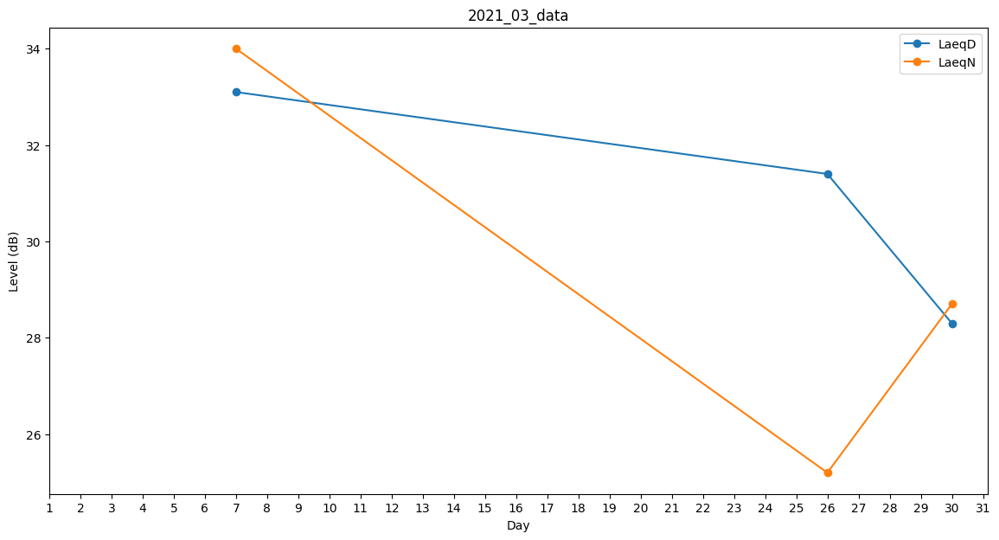
Day | LaeqD | LaeqN
1 | 0 | 0
2 | 27.1 | 0
3 | 0 | 0
4 | 0 | 0
5 | 0 | 0
6 | 0 | 0
7 | 33.1 | 34
8 | 29.5 | 0
9 | 0 | 0
10 | 0 | 37.2
11 | 22.2 | 0
12 | 28.3 | 0
13 | 0 | 0
14 | 28.3 | 0
15 | 27.1 | 0
16 | 0 | 25.3
17 | 23.1 | 0
18 | 32.2 | 0
19 | 0 | 0
20 | 0 | 0
21 | 0 | 0
22 | 0 | 0
23 | 0 | 0
24 | 0 | 0
25 | 0 | 0
26 | 31.4 | 25.2
27 | 36.6 | 0
28 | 0 | 0
29 | 0 | 0
30 | 28.3 | 28.7
31 | 0 | 0

